セグメント別シート
 |  |  |  |  |  |  |  |  |  |  |  |  |  |  |  |  |  |  |  |  |  |  | 事業番号 |  |  |  |  |  |  |  | 0173 |  | - | 01
平成２８年度行政事業レビューシート |  |  |  |  |  |  |  |  |  |  |  |  |  |  |  |  |  |  |  |  |  | （ | 国立研究開発法人理化学研究所 |  |  |  |  |  |  |  |  |  |  |  | ）
セグメント名 |  |  |  | 研究事業 |  |  |  |  |  |  |  |  |  |  | 担当部局庁 |  |  |  | 研究振興局 |  |  |  |  |  |  |  |  | 作成責任者
事業開始年度 |  |  |  | 平成１５年度 |  |  |  |  | 事業終了 （予定）年度 |  |  | 終了予定なし |  |  | 担当課室 |  |  |  | 基礎研究振興課 |  |  |  |  |  |  |  |  | 基礎研究振興課長 渡辺 正実
会計区分 |  |  |  | 一般会計
セグメント単位の 考え方 |  |  |  | -
根拠法令 （具体的な 条項も記載） |  |  |  | 国立研究開発法人理化学研究所法第16条 |  |  |  |  |  |  |  |  |  |  | 関係する計画、通知等 |  |  |  | 第5期科学技術基本計画（平成28年1月22日閣議決定）
主要政策・施策 |  |  |  | 医療分野の研究開発関連、科学技術・イノベーション |  |  |  |  |  |  |  |  |  |  | 主要経費 |  |  |  | 文教及び科学振興
事業目的 |  |  |  | 我が国における最大規模かつ最高水準の自然科学全般に関する総合的研究機関として、我が国や国際社会が抱える重要な課題の達成を図り、イノベーションの実現や新たな価値の創出に向け、総合力を発揮しつつ邁進すること、世界トップレベルの研究開発機関として、優れた研究環境や先進的な研究システムの整備に努め、研究開発能力を強化し、新たな分野を切り開くことを目的とする。本セグメントは、このうち、研究事業に関するものである。
事業概要 |  |  |  | 我が国唯一の科学技術全般を総合的に行う研究機関として、科学技術（人文科学のみにかかるものを除く。）に関する試験及び研究等の事業（バイオリソース関連事業及び特定先端大型研究施設共用促進事業にかかるものを除く。）を実施する。
実施方法 |  |  |  | 交付
予算額・ 執行額 （単位:百万円） |  |  |  |  |  |  |  |  |  | 25年度 |  |  | 26年度 |  |  |  |  | 27年度 |  |  |  |  |  | 28年度 |  |  |  |  | 29年度
 |  |  |  | 経常収益 | 予算額：運営費交付金 |  |  |  |  | － |  |  | － |  |  |  |  | －
 |  |  |  |  | 執行額 | 運営費交付金 |  |  |  | 35,842 |  |  | 35,873 |  |  |  |  | 34,656
 |  |  |  |  |  | 補助金等 |  |  |  | 1,202 |  |  | 1,434 |  |  |  |  | 603
 |  |  |  |  |  | その他 |  |  |  | 25,711 |  |  | 28,603 |  |  |  |  | 24,116
 |  |  |  |  |  | 計 |  |  |  | 62,755 |  |  | 65,910 |  |  |  |  | 59,375
 |  |  |  |  | 運営費交付金収益の割合 |  |  |  |  | 57.1% |  |  | 54.4% |  |  |  |  | 58.4%
 |  |  |  |  | 運営費交付金収益化基準 |  |  |  |  | 費用進行基準 |  |  | 費用進行基準 |  |  |  |  | 費用進行基準
 |  |  |  | 経常費用 | 予算額 |  |  |  |  | － |  |  | － |  |  |  |  | －
 |  |  |  |  | 執行額 |  |  |  |  | 62,516 |  |  | 65,344 |  |  |  |  | 58,719
 |  |  |  |  | 執行率 |  |  |  |  | - |  |  | - |  |  |  |  | -
成果目標及び成果実績 （アウトカム） |  |  |  | 定量的な成果目標 |  |  |  |  |  | 成果指標 |  |  |  |  |  | 単位 |  |  | 25年度 |  |  | 26年度 |  |  |  | 27年度 |  | 中間目標 |  |  |  | 目標最終年度
 |  |  |  |  |  |  |  |  |  |  |  |  |  |  |  |  |  |  |  |  |  |  |  |  |  |  |  | 29 |  | 年度 |  | - |  | 年度
評価確定後に記入
 |  |  |  | 独立行政法人通則法に基づく主務大臣による業務実績の評価結果のうち、研究事業に資するもので標準評価以上の評価を受けた項目の割合とする。 ※平成25年度については、独立行政法人評価委員会の年度評価結果で標準評価以上の評価を受けた項目の割合とする。 |  |  |  |  |  | 研究事業に資するもので標準評価(B評価）以上の評価を受けた項目の割合。 ※平成25年度については、標準評価(A評価)以上の評価を受けた項目の割合。 |  |  |  |  | 成果実績 | ％ |  |  | 76 |  |  | 100
 |  |  |  |  |  |  |  |  |  |  |  |  |  |  | 目標値 | ％ |  |  | 100 |  |  | 100 |  |  |  | 100 |  | 100 |  |  |  | 100
 |  |  |  |  |  |  |  |  |  |  |  |  |  |  | 達成度 | ％ |  |  | 76 |  |  | 100 |  |  |  | -
活動指標及び活動実績 （アウトプット） |  |  |  | 活動指標 |  |  |  |  |  |  |  |  |  |  |  | 単位 |  |  | 25年度 |  |  | 26年度 |  |  |  | 27年度 |  | 28年度活動見込
2,629
の内数
2,461
の内数
2,591
の内数
 |  |  |  | 原著論文数 |  |  |  |  |  |  |  |  |  |  | 活動実績 | 件 |  |  |  |  |  |  |  |  |  |  |  | -
2,300報程度
の内数
2,300報程度
の内数
2,300報程度
の内数
2,300報程度
の内数
 |  |  |  |  |  |  |  |  |  |  |  |  |  |  | 当初見込み | 件
単位当たり コスト |  |  |  | 算出根拠 |  |  |  |  |  |  |  |  |  |  |  | 単位 |  |  | 25年度 |  |  | 26年度 |  |  |  | 27年度 |  | 28年度活動見込
 |  |  |  | 国立研究開発法人理化学研究所の事業を実施する上で必要な交付金のため、単位当たりコストの算出は困難 |  |  |  |  |  |  |  |  |  |  | 単位当たり コスト | - |  |  | - |  |  | - |  |  |  | - |  | -
 |  |  |  |  |  |  |  |  |  |  |  |  |  |  | 計算式 | / |  |  | - |  |  | - |  |  |  | - |  | -
平成28・29年度予算内訳（単位：百万円） |  | 歳出予算目 |  |  |  |  |  | 28年度当初予算 |  |  | 29年度要求 |  |  | 主な増減理由
51,591
の内数
61,814
の内数
 |  | 国立研究開発法人理化学研究所運営費交付金

51,591
の内数
61,814
の内数
 |  | 計
独法等所管部局による点検・改善
 |  | 項 目 |  |  |  |  |  |  |  |  |  |  |  |  |  |  |  | 評 価 |  | 評価に関する説明
国費投入の必要性 |  | 事業の目的は国民や社会のニーズを的確に反映しているか。 |  |  |  |  |  |  |  |  |  |  |  |  |  |  |  | ○ |  | 当事業は、国家的・社会的ニーズを踏まえた戦略的・重点的な研究開発を推進している。
 |  | 地方自治体、民間等に委ねることができない事業なのか。 |  |  |  |  |  |  |  |  |  |  |  |  |  |  |  | ○ |  | イノベーションの苗床となる多様な基礎研究を行うといった事業目的を達成するためには、国から一定の財政支援を受けた国立研究開発法人が当該事業を実施する必要がある。
 |  | 政策目的の達成手段として必要かつ適切な事業か。政策体系の中で優先度の高い事業か。 |  |  |  |  |  |  |  |  |  |  |  |  |  |  |  | ○ |  | 科学技術基本計画を踏まえた政策の実施に必要であり、政策の優先度が極めて高い事業である。
事業の効率性 |  | 競争性が確保されているなど支出先の選定は妥当か。 |  |  |  |  |  |  |  |  |  |  |  |  |  |  |  | ○ |  | 理研は世界最高水準の研究開発を実施しており、調達する物品等について世界最高性能や高度な技術を要するため、案件ごとの応札可能者が極めて少数になる場合があるものの、仕様書の内容の見直し、予想される競争参加者への積極的な周知、入札参加要件の緩和、入札情報に関するメールマガジン配信等の諸施策等を通じ、一者応札低減に向けた取組を実施している。 また、契約審査委員会において少額随意契約を除く全ての競争性のない随意契約について、事前に随意契約理由の妥当性について審査を行い、適正性・透明性の確保に努めている。
 |  |  | 一般競争入札、総合評価入札又は随意契約（企画競争）による支出のうち、一者応札又は一者応募となったものはないか。 |  |  |  |  |  |  |  |  |  |  |  |  |  |  | ○
 |  |  | 競争性のない随意契約となったものはないか。 |  |  |  |  |  |  |  |  |  |  |  |  |  |  | ○
 |  | 受益者との負担関係は妥当であるか。 |  |  |  |  |  |  |  |  |  |  |  |  |  |  |  | - |  | -
 |  | 単位当たりコスト等の水準は妥当か。 |  |  |  |  |  |  |  |  |  |  |  |  |  |  |  | - |  | -
 |  | 資金の流れの中間段階での支出は合理的なものとなっているか。 |  |  |  |  |  |  |  |  |  |  |  |  |  |  |  | - |  | -
 |  | 費目・使途が事業目的に即し真に必要なものに限定されているか。 |  |  |  |  |  |  |  |  |  |  |  |  |  |  |  | ○ |  | 競争性の確保につとめるとともに、費目・使途は合理的かつ真に必要なもののみに限定されている。
 |  | その他コスト削減や効率化に向けた工夫は行われているか。 |  |  |  |  |  |  |  |  |  |  |  |  |  |  |  | ○ |  | 原則、一般競争入札を行うとともに、汎用的な研究用消耗品については単価契約を原則化するなど、経費の効率化に取り組んでいる。
事業の有効性 |  | 成果実績は成果目標に見合ったものとなっているか。 |  |  |  |  |  |  |  |  |  |  |  |  |  |  |  | ○ |  | 中長期目標の達成に向け、着実に実績を挙げている。
 |  | 事業実施に当たって他の手段・方法等が考えられる場合、それと比較してより効果的あるいは低コストで実施できているか。 |  |  |  |  |  |  |  |  |  |  |  |  |  |  |  | ○ |  | 原則、一般競争入札を行うとともに、汎用的な研究用消耗品については単価契約を原則化するなど、経費の効率化に取り組んでいる。
 |  | 活動実績は見込みに見合ったものであるか。 |  |  |  |  |  |  |  |  |  |  |  |  |  |  |  | ○ |  | 中長期目標の達成に向け、着実に実績を挙げている。
 |  | 整備された施設や成果物は十分に活用されているか。 |  |  |  |  |  |  |  |  |  |  |  |  |  |  |  | ○ |  | 一般の機関では導入が難しい先端的な施設及び設備について共用を促進していることや研究成果等のデータベースの整備を着実に進めていることからも、十分に施設や成果物の活用がなされている。
点検・改善結果 |  | 点検結果 |  | 汎用的な備品や消耗品等の調達に当たって、一括調達や単価契約の対象を一層拡大する等の調達改善を行った。
 |  | 改善の 方向性 |  | 調達改善の結果を継続し、一括調達や単価契約に取り組むとともに、国立研究開発法人間で調達実績等の情報を共有し、引き続き効率的な調達に努める。
備考 |  | 【事業仕分け第１弾】 ・3-18 （独）理化学研究所②（大型放射光施設(SPring-8)、植物科学研究事業、バイオリソース事業） （結果）１/３程度予算の縮減 【事業仕分け第２弾】 ・B-6(1)(2)新たな研究領域を開拓し科学技術に飛躍的進歩をもたらす先端的融合研究の推進、国家的・社会的ニーズを踏まえた戦略的・重点的な研究開発の推進 （結果）ガバナンスに大きな問題。国を含めた研究実施体制のあり方について抜本的見直し ・B-6(3) 委託業務関係 （結果）事業規模の縮減、コスト意識をもった取組みが必要 ・B-22(4)中国事務所準備室の運営 （結果）当該事業の廃止、他の法人の事務所との共用等を検討 【行政事業レビュー】 ・契約に係る透明性・適正性の検証（独立行政法人理化学研究所（SPring－8の運営業務）） （結果）事業の効率化、成果公開優先利用枠の拡大を含めた自己収入増、外部有識者も交えた外部委託等の運営体制のあり方を検討 ※運営費交付金のうち、放射光研究事業費が関連 【支出先上位１０者リスト】 ※同種の他の契約の予定価格を類推されるおそれがあるため、又は研究所の事務若しくは事業に支障を生じるおそれがあるため非公表。 なお、本事業の評価は、法人全体として事業の評価を行う必要があるため、個別に切り分けることが困難であり１事業としている。
資金の流れ （資金の受け取り先が何を行っているかについて補足する）（単位：百万円） |  |  |  | ※平成27年度実績を記入。執行実績がない新規事業、新規要求事業については現時点で予定やイメージを記入。
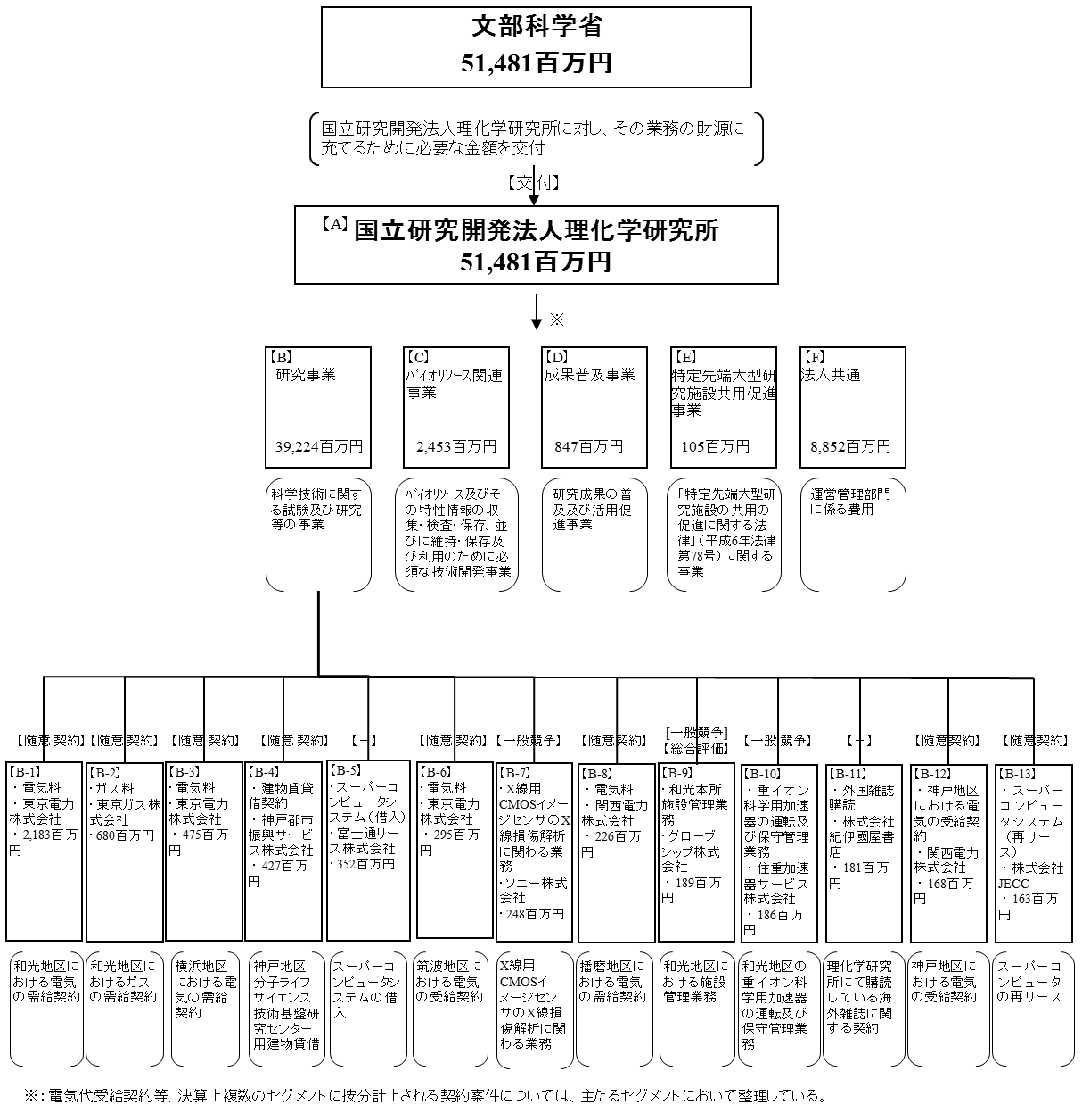
 |  |  |  |  | ※単位未満四捨五入して記載していることから、合計が一致しない場合がある。

費目・使途 （「資金の流れ」においてブロックごとに最大の金額が支出されている者について記載する。費目と使途の双方で実情が分かるように記載） |  |  |  | B.研究事業 |  |  |  |  |  |  |  |  |  |  |  |  | B-4.神戸都市振興サービス株式会社
 |  |  |  | 費 目 |  |  |  | 使 途 |  |  |  |  |  |  | 金 額 (百万円） |  | 費 目 |  |  |  | 使 途 |  |  |  |  |  |  |  |  |  |  | 金 額 (百万円）
 |  |  |  | 業務経費 （物件費） |  |  |  | 水道光熱費、物品購入費、研究資材費、設備維持費、任期制職員人件費等 |  |  |  |  |  |  | 34,758 |  | 賃貸借 |  |  |  | 神戸地区 分子ライフサイエンス技術基盤研究センター用建物賃借 |  |  |  |  |  |  |  |  |  |  | 427
 |  |  |  | 業務経費 （人件費） |  |  |  | 事業系人件費 |  |  |  |  |  |  | 4,130
 |  |  |  | 一般管理費 （物件費） |  |  |  | 賃借料等 |  |  |  |  |  |  | 336
 |  |  |  | 計 |  |  |  |  |  |  |  |  |  |  | 39,224 |  | 計 |  |  |  |  |  |  |  |  |  |  |  |  |  |  | 427
 |  |  |  | B-1.東京電力株式会社 |  |  |  |  |  |  |  |  |  |  |  |  | B-5.富士通リース株式会社
 |  |  |  | 費 目 |  |  |  | 使 途 |  |  |  |  |  |  | 金 額 (百万円） |  | 費 目 |  |  |  | 使 途 |  |  |  |  |  |  |  |  |  |  | 金 額 (百万円）
 |  |  |  | その他 |  |  |  | 和光地区における電気の需給契約 |  |  |  |  |  |  | 2,183 |  | 賃貸借 |  |  |  | スーパーコンピューターシステムの借入 |  |  |  |  |  |  |  |  |  |  | 352
 |  |  |  | 計 |  |  |  |  |  |  |  |  |  |  | 2,183 |  | 計 |  |  |  |  |  |  |  |  |  |  |  |  |  |  | 352
 |  |  |  | B-2.東京ガス株式会社 |  |  |  |  |  |  |  |  |  |  |  |  | B-6.東京電力株式会社
 |  |  |  | 費 目 |  |  |  | 使 途 |  |  |  |  |  |  | 金 額 (百万円） |  | 費 目 |  |  |  | 使 途 |  |  |  |  |  |  |  |  |  |  | 金 額 (百万円）
 |  |  |  | その他 |  |  |  | 和光地区におけるガスの需給契約 |  |  |  |  |  |  | 680 |  | その他 |  |  |  | 筑波地区における電気の受給契約 |  |  |  |  |  |  |  |  |  |  | 295
 |  |  |  | 計 |  |  |  |  |  |  |  |  |  |  | 680 |  | 計 |  |  |  |  |  |  |  |  |  |  |  |  |  |  | 295
 |  |  |  | B-3.東京電力株式会社 |  |  |  |  |  |  |  |  |  |  |  |  | B-7.ソニー株式会社
 |  |  |  | 費 目 |  |  |  | 使 途 |  |  |  |  |  |  | 金 額 (百万円） |  | 費 目 |  |  |  | 使 途 |  |  |  |  |  |  |  |  |  |  | 金 額 (百万円）
 |  |  |  | その他 |  |  |  | 横浜地区における電気受給契約 |  |  |  |  |  |  | 475 |  | 役務 |  |  |  | X線用CMOSイメージセンサのX線損傷解析に関わる業務 |  |  |  |  |  |  |  |  |  |  | 248

 |  |  |  | 計 |  |  |  |  |  |  |  |  |  |  | 475 |  | 計 |  |  |  |  |  |  |  |  |  |  |  |  |  |  | 248

 | 支出先上位１０者リスト

 | B
 |  | 支 出 先 |  |  |  |  | 法 人 番 号 |  |  | 業 務 概 要 |  |  |  |  | 支 出 額 （百万円） |  | 契約方式 |  |  |  | 入札者数 （応募者数） |  |  |  | 落札率 |  | 一者応札・一者応募又は 競争性のない随意契約となった理由及び改善策 （支出額10億円以上）
1 |  | 東京電力株式会社 |  |  |  |  | 1010001008825 |  |  | 和光地区における電気の受給契約 |  |  |  |  | 2,183 |  | 随意契約 （その他） |  |  |  | - |  |  |  | ※ |  | 和光地区の電気は一般と比べ非常に高い負荷率となっており、この条件のもと供給することが可能な電力事業者の存在について第三者機関にて調査を行ったが、東京電力以外で供給可能な業者はいないという結果であったことから、唯一供給可能な同社と随意契約を行ったもの。 今後も引き続き調査等を行い、より適切な契約方式の可能性について検討する。
2 |  | 東京ガス株式会社 |  |  |  |  | 6010401020516 |  |  | 和光地区におけるガスの受給契約 |  |  |  |  | 680 |  | 随意契約 （その他） |  |  |  | - |  |  |  | ※
3 |  | 東京電力株式会社 |  |  |  |  | 1010001008825 |  |  | 横浜地区における電気の受給契約 |  |  |  |  | 475 |  | 随意契約 （その他） |  |  |  | - |  |  |  | ※
4 |  | 神戸都市振興サービス株式会社 |  |  |  |  | 6140001008238 |  |  | 建物賃貸借契約（神戸MI R＆Dセンター） |  |  |  |  | 427 |  | 随意契約 （その他） |  |  |  | - |  |  |  | ※
5 |  | 富士通リース株式会社 |  |  |  |  | 2010001128507 |  |  | スーパーコンピュータ・システム（借入） |  |  |  |  | 352 |  | - |  |  |  | - |  |  |  | -
6 |  | 東京電力株式会社 |  |  |  |  | 1010001008825 |  |  | 筑波地区における電気の受給契約 |  |  |  |  | 295 |  | 随意契約 （その他） |  |  |  | - |  |  |  | ※
7 |  | ソニー株式会社 |  |  |  |  | 5010401067252 |  |  | X線用CMOSイメージセンサのX線損傷解析に関わる業務 |  |  |  |  | 248 |  | 一般競争入札 |  |  |  | 1 |  |  |  | ※
8 |  | 関西電力株式会社 |  |  |  |  | 3120001059632 |  |  | 播磨地区における電気の受給契約 |  |  |  |  | 226 |  | 随意契約 （その他） |  |  |  | - |  |  |  | ※
9 |  | グローブシップ株式会社 |  |  |  |  | 5010001055269 |  |  | 和光本所施設管理業務 |  |  |  |  | 189 |  | 総合評価入札 |  |  |  | 2 |  |  |  | ※
10 |  | 住重加速器サービス株式会社 |  |  |  |  | 3010701005038 |  |  | 重イオン科学用加速器の運転及び保守管理業務 |  |  |  |  | 186 |  | 一般競争入札 |  |  |  | 1 |  |  |  | ※
11 |  | 株式会社紀伊國屋書店 |  |  |  |  | 4011101005131 |  |  | 外国雑誌購読 |  |  |  |  | 181 |  | - |  |  |  | - |  |  |  | -
12 |  | 関西電力株式会社 |  |  |  |  | 3120001059632 |  |  | 神戸地区における電気の受給契約 |  |  |  |  | 168 |  | 随意契約 （その他） |  |  |  | - |  |  |  | ※
13 |  | 株式会社ＪＥＣＣ |  |  |  |  | 2010001033475 |  |  | スーパーコンピュータシステム(再リース) |  |  |  |  | 163 |  | 随意契約 （その他） |  |  |  | - |  |  |  | ※

 | 国庫債務負担行為等による契約先上位10者リスト
 |  | ﾌﾞﾛｯｸ 名 | 契 約 先 |  |  |  | 法 人 番 号 |  |  | 業 務 概 要 |  |  |  |  | 契約額 （百万円） |  | 契約方式 |  |  |  | 入札者数 （応募者数） |  |  |  | 落札率 |  | 一者応札・一者応募又は 競争性のない随意契約となった理由及び改善策 （契約額10億円以上）
1 |  | - | - |  |  |  | - |  |  | - |  |  |  |  | - |  | - |  |  |  | - |  |  |  | - |  | -

